信用交易
融资融券市场交易数据统计（20221108）

标的证券 | 融资融券余额（亿元） | 融资余额（亿元） | 融券余额（亿元） | 融资买入额（亿元） | 融资融券规模变化（亿元） | 融资余额增幅(‰) | 融券余额增幅(%)
统计数据 | 15,694.59 | 14,632.19 | 1,062.40 | 597.72 | 40.93 | 3.01 | -0.28
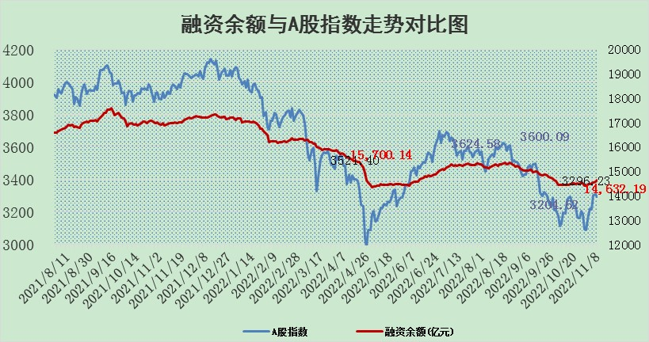

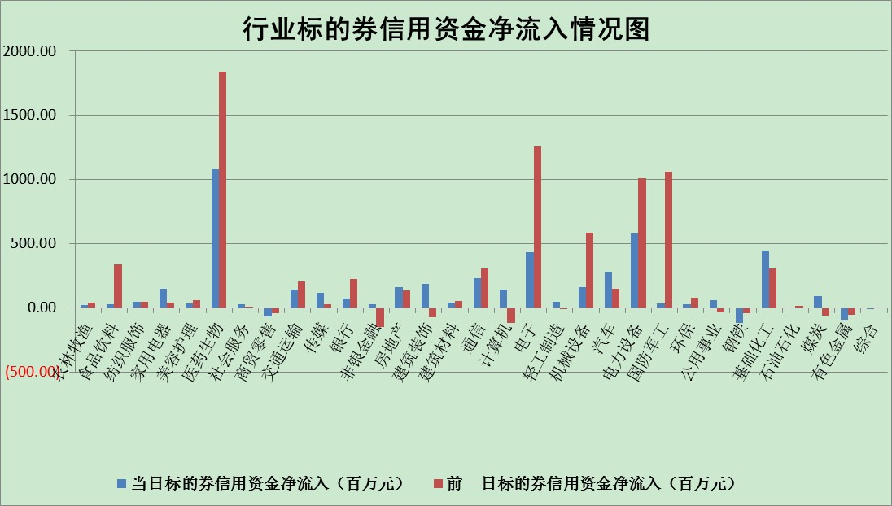

标的基金代码 | 标的基金简称 | 融资余额/市值(%) | 融资余额增幅(%) | 融资买入额/成交金额(%) | （融资余额净增额-融券余额净增额）/市值(‱) | 融券余额降幅(%) | ABS[（融资余额净增额-融券余额净增额）/市值净增额-1](%)
159902 | 华夏中小板ETF | 0.00 | 0.00 | 0.00 | 0.00 | 0.00 | 100.00
159915 | 易方达创业板ETF | 2.11 | 2.40 | 138391.62 | 5.19 | 0.60 | 107.67
159919 | 嘉实沪深300ETF | 5.51 | -0.34 | 3.39 | -0.35 | 16.44 | 99.33
159920 | 华夏恒生ETF | 80.99 | 0.04 | 12.52 | 2.96 | 0.55 | 104.08
159922 | 嘉实中证500ETF | 0.32 | -0.63 | 27.06 | -0.50 | -0.05 | 103.91
159925 | 南方沪深300ETF | 0.02 | 0.00 | 0.00 | 0.00 | 0.00 | 100.00
159928 | 消费ETF | 0.86 | 1.50 | 5.80 | 2.26 | 9.02 | 101.32
159934 | 易方达黄金ETF | 468.96 | -0.19 | 32.52 | -87.95 | 0.00 | 518.10
159939 | 全指信息技术ETF | 1.06 | 1.63 | 267.65 | -1.64 | -139.07 | 94.12
159940 | 全指金融地产ETF | 0.46 | -1.30 | 0.00 | -0.60 | 0.00 | 97.49
159995 | 半导体芯片ETF | 1.74 | -4.91 | 223.83 | -7.66 | 6.02 | 94.15
159997 | 天弘中证电子ETF | 2.72 | -0.43 | 3.62 | -1.17 | 1.10 | 98.95
159998 | 天弘中证计算机主题ETF | 0.39 | 4.62 | 0.11 | 1.71 | 0.00 | 97.65
510050 | 华夏上证50ETF | 10.35 | 0.02 | 98.45 | 3.04 | 16.61 | 105.62
510180 | 华安上证180ETF | 0.53 | 0.34 | 1.90 | 0.57 | 30.09 | 101.18
510880 | 华泰柏瑞红利ETF | 0.23 | -1.88 | 0.11 | -1.14 | -70.48 | 80.37
510900 | 易方达恒生H股ETF | 142.77 | -0.13 | 5.06 | -18.15 | 0.00 | 74.81
511010 | 5年期国债ETF | 9.73 | 0.95 | 0.16 | 9.16 | 0.00 | 308.91
511380 | 可转债及可交换债券ETF | 18.01 | -1.01 | 4.14 | -18.46 | 0.00 | 58.08
512000 | 全指证券ETF | 7.19 | 0.41 | 14.01 | 1.18 | -4.74 | 102.30
512010 | 沪深300医药卫生ETF | 4.98 | 1.06 | 93.50 | 4.85 | -1.21 | 103.31
512070 | 沪深300非银ETF | 2.89 | -1.55 | 14.13 | -4.28 | 40.26 | 93.68
512400 | 南方中证申万有色金属ETF | 1.25 | -2.89 | 1.15 | 1.48 | 10.56 | 101.53
512580 | 广发中证环保产业ETF | 0.90 | 2.40 | 0.22 | 1.36 | -1.34 | 101.32
512660 | 国泰中证军工ETF | 3.01 | 0.34 | 33.17 | 3.77 | 4.53 | 81.78
512800 | 华宝中证银行ETF | 15.17 | 0.13 | 3.90 | 11.31 | 41.68 | 252.75
512980 | 广发中证传媒ETF | 1.95 | -2.15 | 54.16 | -4.28 | 0.00 | 93.38
515030 | 华夏中证新能源汽车ETF | 1.65 | -2.83 | 17.97 | -4.35 | 1.78 | 93.85
515050 | 华夏中证5G通信主题ETF | 1.73 | -6.61 | 210.84 | -12.17 | 1.03 | 90.90
515070 | 华夏中证人工智能ETF | 1.41 | -0.56 | 0.29 | -0.80 | 0.00 | 92.98
标的股票比较指标 |  | 融资余额/流通A股市值(%) | 融资余额增幅(%) | 融资买入额/成交金额(%) | （融资余额净增额-融券余额净增额）/流通A股市值(‱) | 融券余额降幅(%) | ABS[（融资余额净增额-融券余额净增额）/流通A股市值净增额-1](%)
前十名标的个股 |  | 仁东控股 | 安道麦A | 海融科技 | 盟科药业 | 宝莫股份 | 盟科药业
 |  | 炬芯科技 | 晨光新材 | 赣粤高速 | 澳华内镜 | 英科再生 | 维海德
 |  | 全柴动力 | 天下秀 | 科翔股份 | 星帅尔 | 江苏阳光 | 荣昌生物
 |  | 数码视讯 | 中文在线 | 安道麦A | 诚达药业 | 百隆东方 | 普联软件
 |  | 福星股份 | 中铝国际 | 厦门空港 | 新华制药 | 富通信息 | 超达装备
 |  | 蒙草生态 | 阳光诺和 | 艾为电子 | 中文在线 | 激智科技 | 芯碁微装
 |  | 亚通股份 | 圣泉集团 | 超捷股份 | 汉森制药 | 慧博云通 | 禾川科技
 |  | 司尔特 | 新华制药 | 农业银行 | 毕得医药 | 奥福环保 | 美好医疗
 |  | 尖峰集团 | 国光电气 | 汤臣倍健 | 熵基科技 | 永安行 | 翔楼新材
 |  | 莱茵生物 | 星帅尔 | 奥泰生物 | 晨光新材 | 博瑞传播 | 凡拓数创
后十名标的个股 |  | 新乳业 | 永信至诚 | 中青宝 | 永信至诚 | 三角轮胎 | 深水规院
 |  | 岱美股份 | 普莱柯 | 辽宁能源 | 金钟股份 | 兆日科技 | 逸豪新材
 |  | 皇马科技 | 兆威机电 | 美利云 | 德邦科技 | 龙溪股份 | 祥源新材
 |  | 盐津铺子 | 晶科科技 | 柳钢股份 | 锋尚文化 | 青松建化 | 埃斯顿
 |  | 景津装备 | 华夏航空 | 仁东控股 | 三一重能 | 中远海科 | 盛帮股份
 |  | 中国广核 | 唯万密封 | 深高速 | 唯万密封 | 苏州科达 | 雅艺科技
 |  | 杭叉集团 | 绿能慧充 | 海思科 | 美好医疗 | 福星股份 | 南大环境
 |  | 仙鹤股份 | 胜利精密 | 伟星新材 | 凡拓数创 | 福建水泥 | 潜能恒信
 |  | 飞科电器 | 苏州银行 | 安井食品 | 康众医疗 | 明月镜片 | 中金辐照
 |  | 郑州银行 | 金诚信 | 泛海控股 | 中科江南 | 金达莱 | 任子行
说明：1.以上普通交易数据和信用交易数据皆以交易日收盘后数据为基准；2.上述标的证券总数据只计算标的证券市场总数据，不包括从标的证券中调出去标的证券数据，所以与交易所公布的总值略有不同； 3.上述行业采用申万一级行业分类；4.以上标的基金和标的个股中比较的6个指标值中：前5个（从左至右）为正向指标，值越大排名越靠前；第6个为逆向指标，值越小，排名越靠前；5.第6个指标中ABS[]表示求绝对值，其主要用于考量信用资金相对净流入对股价相对净变化的贡献程度；6.数据来源：wind，交易所。

